患者様持参用
 |  |  |  |  | 受 診 票 |  |  |  |  |  |  |  |  |  |  |  | 【患者様持参用】

相模原協同病院 地域医療連携室 行
 |  |  |  |  |  |  |  |  |  |  |  |  | 平成 |  | 年 | 月 | 日
（フリガナ） |  |  |  |  |  |  |  |  |  |  | 紹介元 医療機関名
患者氏名 |  |  |  |  |  |  |  | 様

生年月日 |  |  |  | 年 |  | 月 | 日 | （ | （ | 歳) | 住所 | 〒 |  | ―
相模原協同病院 受診歴
患者住所 | 〒 | ―
 |  |  |  |  |  |  |  |  |  |  | 医師氏名
 |  |  |  |  |  |  |  |  |  |  | TEL
 |  |  |  |  |  |  |  |  |  |  | FAX

（ 先生）

※この受診票は②番紹介受付にご提出ください。

ご 案 内

【受 付 時 間】 |  |  | 月～土曜日：午前8：00～午前11：00（紹介患者様の予約はお取りしておりません）
 |  |  | 午 後：紹介受付は行っておりません。救急の場合は医療機関からの連絡が必要となります。
【休 診 日】 |  |  | 日曜日・祝日・第3土曜日・年末年始（12月30日～1月3日）
 |  |  | 診療科により多少異なりますので、詳しくはホームページまたはお電話にてご確認ください。
【お持ちいただく物】 |  |  | ○保険証 ○公費医療証等 ○診療情報提供書（原本）
 |  |  | ○検査結果票・レントゲンフィルム等（必要に応じて）
 |  |  | ○相模原協同病院の診察券（受診歴のある患者様）
【交 通】 |  |  | ○「バス」橋本駅南口より10分

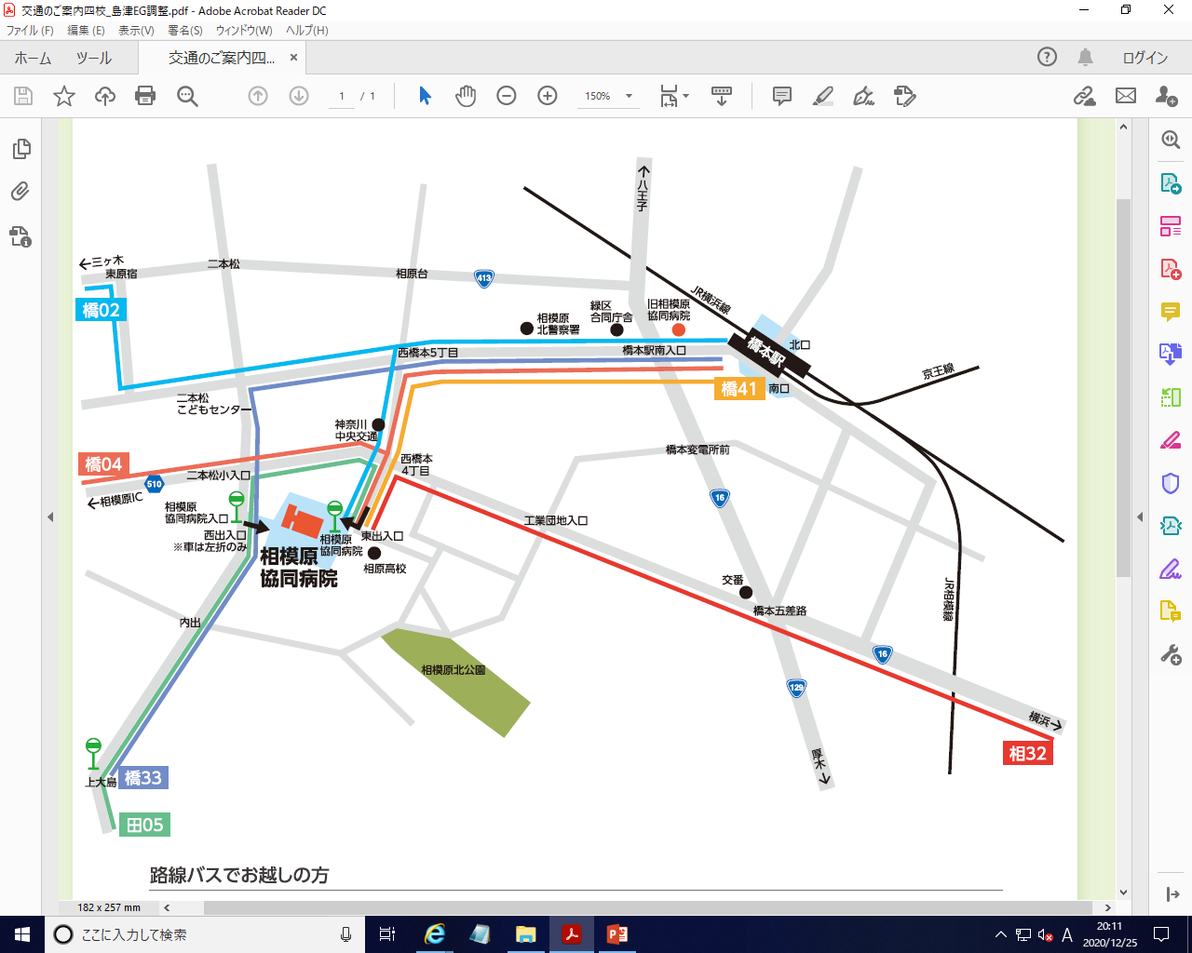

相模原協同病院
〒252-5188
神奈川県相模原市緑区橋本台４－３－１
ＴＥＬ ０４２－７６１－６０２０（代表）

